Лист1
 |  | КОФЕ-БРЕЙК
 |  |  |  | РАСЧЕТ НА |  |  | чел
 |  |  |  | (введите, пожалуйста, количество человек)
 |  | Заказчик:

 |  | СЛУЖЕБНЫЙ БЛОК:
 |  |  |  | дата:
 |  | Исполнитель: |  | время:
 |  | отвественное лицо - |  | место подачи:

№ п/п |  | наименование | изображение* | выход, г | цена | кол-во | сумма
1 |  | Канапе из сыра и винограда | 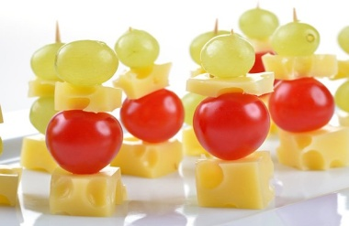 | 30 | 35 |  | 0.00
2 |  | Канапе с окороком в/к и свежим огурчиком | 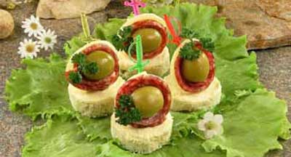 | 40 | 50 |  | 0.00
3 |  | Канапе фруктовое ( мандарин,виноград,апельсин)) | 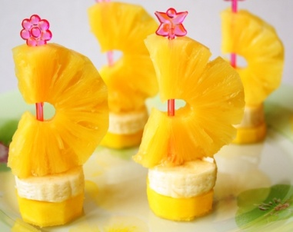 | 35 | 35 |  | 0.00
4 |  | Лаваш с семгой и сливочным сыром | 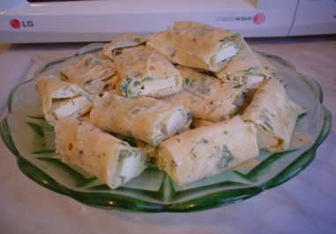 | 45 | 145 |  | 0.00
9 |  | 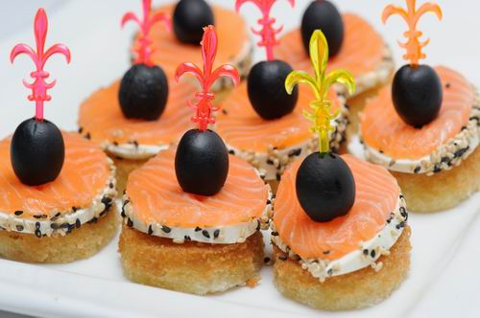 Мини-пирожок с яйцом | 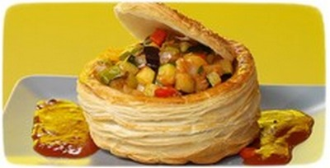 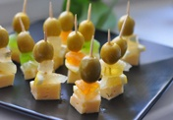   | 40 | 20 |  | 0.00
10 |  | Мини-пирожок с курицей и сыром | 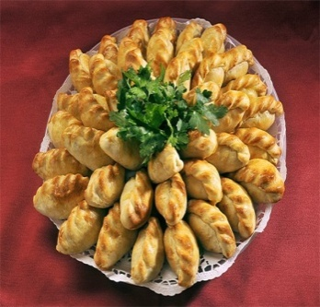 | 40 | 20 |  | 0.00
11 |  | Жульен грибной в тарталетке | 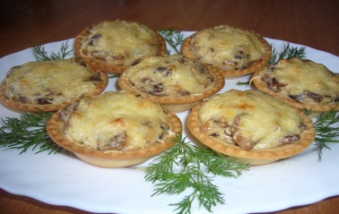 | 50 | 65 |  | 0.00
13 |  | 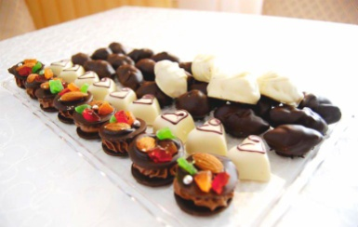 Конфеты шоколадные ручной работы( с черносливом, ликером Бэйлиз и орехами) | 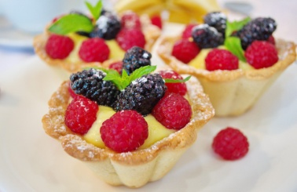 | 20 | 30 |  | 0.00
14 |  | Дениш с яблоком | 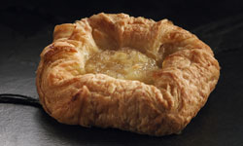 | 50 | 35 |  | 0.00
15 |  | 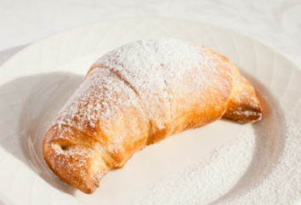 Круассан с повидлом |  | 35 | 20 |  | 0.00
16 |  | Трубочка с зефиром | 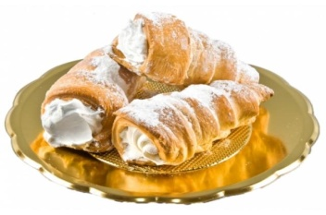 | 30 | 25 |  | 0.00
17 |  | Сочень с творогом |  | 50 | 30 |  | 0.00

18 |  | Мини-кекс ванильный | 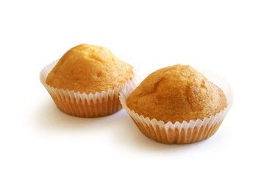 | 15 | 10 |  | 0.00
19 |  | Круассан со сгущенкой | 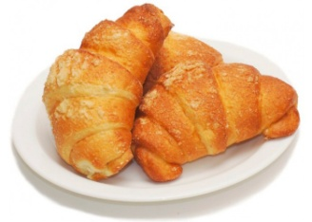 | 35 | 20 |  | 0.00
 | 20 | Профитроли с джемом и сливками | 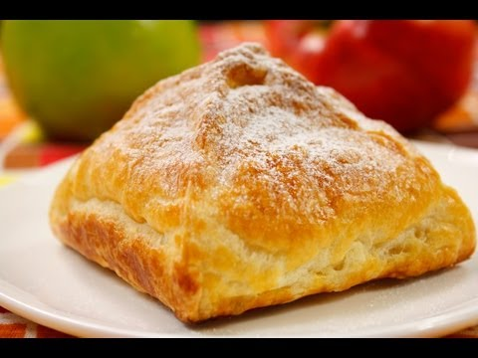 | 15 | 15 |  | 0.00
21 |  | Рулетик яблочный | 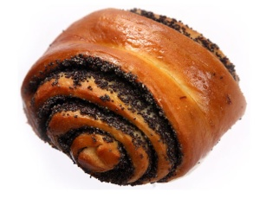 | 25 | 20 |  | 0.00
23 |  | Чай пакетированный (зеленый, черный) |  | 200 | 10 |  | 0.00
24 |  | Кофе натуральный |  | 60/100 | 45 |  | 0.00
25 |  | Лимон |  | 7 | 5 |  | 0.00
26 |  | Сливки |  | 10 | 20 |  | 0.00
 |  | ИТОГО, руб: |  |  |  |  | 0.00
 |  | ИТОГО ИЗ РАСЧЕТА НА 1 ЧЕЛОВЕКА, руб: |  |  |  |  | 0.00
 |  | * - внешнее оформление (подача) блюда остается на усмотрение шеф-повара ресторана и может отличатся от предложенного изображения

